Trang_tính1
Tổng hợp yêu cầu ngày 13/10
STT
1 | Trả hàng | Chờ trả hàng | Quét danh sách vận đơn | Quét danh sách nhiều vận đơn, các vận đơn cách nhau bởi dấu cách
2 |  |  | Quét mã đối tác | Quét mã vận đơn đối tác để phân trả hàng. Sử dụng vận đơn đối tác để thao tác được giống như vận đơn của Tasetco
3 |  |  | Hủy bảng kê trả hàng (Danh sách trả hàng) | Kiểm tra tính năng Hủy bảng kê trả hàng (Hiện tính năng hủy không sử dụng được)
4 | Báo cáo | Báo cáo tổng hợp | Lọc theo nhân viên lấy hàng | Thêm tính năng Lọc vận đơn theo nhân viên lấy hàng |  | Hình 1
5 |  |  | Lọc theo nhân viên phát hàng | Thêm tính năng Lọc vận đơn theo nhân viên lấy hàng | Hình 1:
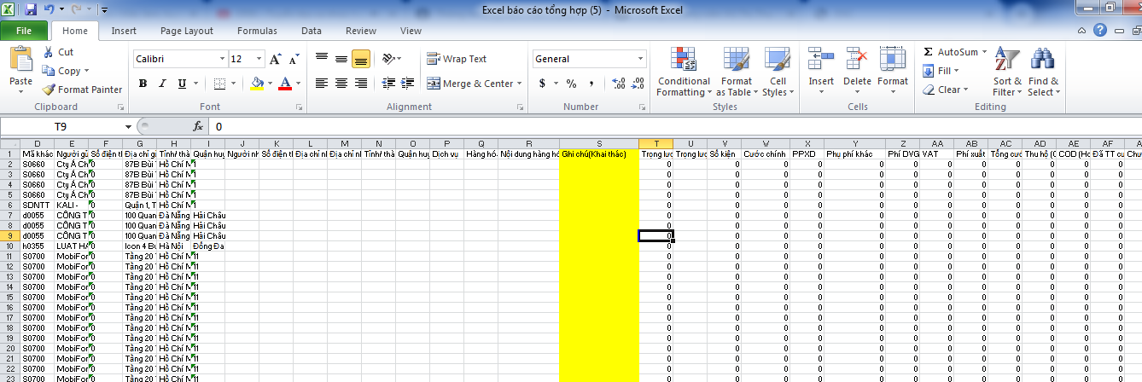
6 |  |  | Xuất excel báo cáo tổng hợp | Bổ sung cột Ghi chú khai thác (Ghi chú lúc tạo vận đơn)(Hình 1)
7 | Quản lý kho | Nhập kho khai thác | Bổ sung cột địa chỉ nhận | Hiện cột địa chỉ nhận đang hiển thị tỉnh đến (bổ sung cho xất cả xuất exel của danh sách bảng kê, xuất exel bảng kê)
8 |  | Thu hồi báo phát | Bổ sung cột địa chỉ nhận | Hiện cột địa chỉ nhận đang hiển thị tỉnh đến (bổ sung cho xất cả xuất exel của danh sách bảng kê, xuất exel bảng kê)
9 |  | Xác nhận trả hàng | Sử dụng mã vận đơn đối tác | Sử dụng vận đơn đối tác để thao tác được giống như vận đơn của Tasetco Quét bằng mã đối tác, upload bằng mã đối tác (cột mã vận đơn)
10 | Đối tác | Cập nhật trạng thái | Sử dụng mã vận đơn đối tác | Sử dụng vận đơn đối tác để thao tác được giống như vận đơn của Tasetco. Quét cập nhật trạng thái bằng mã đối tác.

